ピンマッピング（PIC16F1827）
ピンマッピング
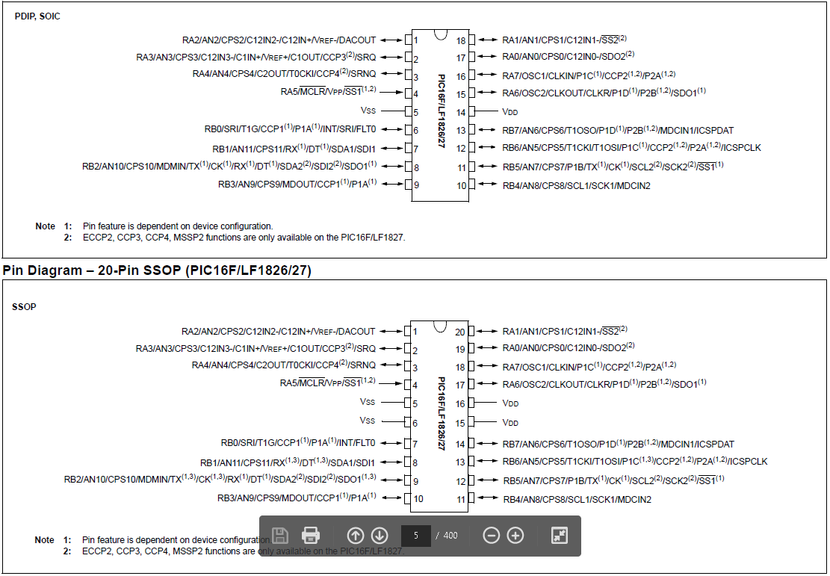

 | PIC1 40/28ピンの設定 ： J1☛A J2☛2-3 J3☛2-3
 | PIC16Ｆ57シリーズの設定 ： J1☛A J2☛1-2 J3☛2-3
 | PICの 8/14/18/20ピンの設定 ： J1☛B J2☛2-3 J3☛2-3
 | PIC10Ｆ****タイプの設定 ： J1☛C J2☛2-3 J3☛1-2

 | J3 | J2 | J1 |  |  |  |  | J1 | J2 | J3
 | 1_2 | 1_2(ON),2_3(GND) | A | MCLR | 1 | 40 | PGD
 |  |  |  |  | 2 | 39 | PGC
 |  |  |  |  | 3 | 38
 |  |  |  |  | 4 | 37
 |  |  |  | GND | 5 | 36 | MCLR | A | 1_2(ON),2_3(GND) | 1_2(ON),2_3(GND)
 |  |  |  |  | 6 | 35 | VCC
 |  |  |  | GND | 7 | 34 | VCC
 |  |  |  | GND | 8 | 33 | VCC
 |  |  |  | GND | 9 | 32 | VCC
 |  |  |  |  | 10 | 31
 |  |  |  | VCC | 11 | 30 | GND
 |  |  |  |  | 12 | 29 | PGD
 |  |  |  | PGD | 13 | 28 | PGC
 |  | 1_2(ON),2_3(GND) | B | MCLR | 14 | 27
 |  |  |  | GND | 15 | 26 | VCC
 |  |  |  |  | 16 | 25 | PGD
 |  |  |  | PGD | 17 | 24 | PGC
 |  |  |  |  | 18 | 23 | PGD
 |  |  |  |  | 19 | 22 | VCC
 |  | 1_2(ON),2_3(GND) | C | MCLR | 20 | 21

設定（PIC16F1827）
PIC16F1827のコンフィグレーションワード

 | 設定記載例１
#CONFIG __config _CONFIG1, _FOSC_INTOSC & _WDTE_ON & _PWRTE_ON & _MCLRE_ON & _CP_OFF & _CPD_OFF & _BOREN_ON & _CLKOUTEN_OFF & _IESO_OFF & _FCMEN_OFF __config _CONFIG2, _WRT_OFF & _PLLEN_OFF & _STVREN_ON & _BORV_LO & _LVP_OFF #ENDCONFIG
// 記載事例１：ソースコード上の設定記載事例、ソースコードの冒頭に上記の様に記述する事で設定する
// 設定１：内部クロック発信、ウォッチドックタイマーON、パワーアップタイマーON、ハードウェアリセットON、プログラムプロテクトOFF、データプロテクトOFF、ブラウンアウトON、
// クロック外部出力OFF、二段階クロックOFF、フェイルセーフクロックモニタ
// 設定２：フラッシュメモリ書き込み防止なし、内蔵クロック32MHz以外の場合、4倍のPLL無効化、スタックのオーバーフロー/アンダーフローによるリセット有効、
// ブラウンアウト時のリセット電圧の閾値1.9V、MCLR端子に高電圧(VPP)を与えて書き込み

 | 設定記載例２
// コンフィギュレーション１の設定
#pragma config FOSC = INTOSC // 内部クロックを使用する(INTOSC)
#pragma config WDTE = ON // ウィッチドックタイマー有効(ON)
#pragma config PWRTE = ON // 電源ONからプログラムを遅延開始する(ON)
#pragma config MCLRE = OFF // RA5ピンは外部リセット信号には使用しない(OFF)
#pragma config CP = OFF // プログラムメモリーを保護しない(OFF)
#pragma config CPD = OFF // データメモリーを保護しない(OFF)
#pragma config BOREN = ON // ブラウンアウト（電源電圧降下の常時監視機能）はON(ON)
#pragma config CLKOUTEN = OFF // RA6ピンを外部クロック出力には使用しない(OFF)
#pragma config IESO = OFF // 起動時に内部クロックと外部クロックの切替えをしない(OFF)
#pragma config FCMEN = OFF // 外部クロックの監視モニタはオフ(FCMEN_OFF)
// コンフィギュレーション２の設定
#pragma config WRT = OFF // フラッシュメモリーを保護しない(OFF)
#pragma config PLLEN = OFF // 動作クロックを32MHzでは動作させない(OFF)
#pragma config STVREN = ON // スタックがオーバフローやアンダーフローしたらリセットをする(ON)
#pragma config BORV = HI // 電源電圧降下常時監視電圧(2.5V)設定(HI)
#pragma config LVP = OFF // 低電圧プログラミング機能使用しない(OFF)

[CONFIG1]
パラメータ |  | 設定対象 | ビット位置 |  | パラメータ値
 |  |  | FROM | TO | 名称 | 値 | 概要
FOSC |  | クロック | 0 | 2 | _FOSC_LP | 000 | RA6とRA7に32kHz(LP)クロック出力
 |  |  |  |  | _FOSC_XT | 001 | RA6とRA7に中ゲイン(XT)クロック出力、4MHz以下
 |  |  |  |  | _FOSC_HS | 010 | RA6とRA7に高ゲイン(HS)クロック出力、4MHz-20MHz
 |  |  |  |  | _FOSC_EXTRC | 011 | RA6は通常の入出力ポート、RA7が外部発振RC端子
 |  |  |  |  | _FOSC_INTOSC | 100 | 内部クロック発振
 |  |  |  |  | _FOSC_ECL | 101 | 外部クロック(0-0.5MHz)、RA7が外部クロック入力
 |  |  |  |  | _FOSC_ECM | 110 | 外部クロック(0.5-4MHz)、RA7が外部クロック入力
 |  |  |  |  | _FOSC_ECH | 111 | 外部クロック(4-32MHz)、RA7が外部クロック入力
WDTE |  | ウォッチドックタイマー | 3 | 4 | _WDTE_OFF | 00 | タイマーオフ、タイムアウトによるリセット無し
 |  |  |  |  | _WDTE_SWTEN | 01 | レジスタWDTCONのSWDTENビットで制御
 |  |  |  |  | _WDTE_NSLEEP | 10 | 実行中（スリープしていない）のみタイマーオン
 |  |  |  |  | _WDTE_ON | 11 | タイマーオン、タイムアウトによるリセット有り
PWRTE |  | パワーアップタイマー | 5 | 5 | _PWRTE_ON | 0 | 電源立ち上げ時プログラム遅延スタートあり
 |  |  |  |  | _PWRTE_OFF | 1 | 電源立ち上げ時プログラム遅延スタートなし
MCLRE |  | ハードウエアリセット | 6 | 6 | _MCLRE_OFF | 0 | RA5は通常の入出力ポート
 |  |  |  |  | _MCLRE_ON | 1 | RA5はMCLR機能で、ネガティブパルスでリセットする
CP |  | プログラムプロテクト | 7 | 7 | _CP_ON | 0 | コードプロテクトオン、書き込まれているプログラムの読み出し禁止
 |  |  |  |  | _CP_OFF | 1 | コードプロテクトオフ、書き込まれているプログラムの読み出し許可
CPD |  | データプロテクト | 8 | 8 | _CPD_ON | 0 | EEPROMの読み出し禁止
 |  |  |  |  | _CPD_OFF | 1 | EEPROMの読み出し許可
BOREN |  | ブラウンアウト | 9 | 10 | _BOREN_OFF | 00 | ブラウンアウトオフ、電圧低下時でもリセットしない
 |  |  |  |  | _BOREN_SBODEN | 01 | ブラウンアウトはPCONレジスタのSBORENビットで制御される
 |  |  |  |  | _BOREN_NSLEEP | 10 | スリープしていない時のみ電圧低下時にリセットする
 |  |  |  |  | _BOREN_ON | 11 | ブラウンアウトオン、電圧低下時にリセット
CLKOUTEN |  | クロック外部出力 | 11 | 11 | _CLKOUTEN_ON | 0 | RA6からクロック外部出力
 |  |  |  |  | _CLKOUTEN_OFF | 1 | クロック外部出力はされない
IESO |  | 2段階クロック | 12 | 12 | _IESO_OFF | 0 | 電源立ち上げ時非常用内蔵クロック（FRC)使用禁止
 |  |  |  |  | _IESO_ON | 1 | 電源立ち上げ時非常用内蔵クロック（FRC)使用許可
FCMEN |  | フェイルセーフクロックモニタ | 13 | 13 | _FCMEN_OFF | 0 | 外部クロックの監視モニタはオフ
 |  |  |  |  | _FCMEN_ON | 1 | 外部クロックの監視モニタはオン

[CONFIG2]
パラメータ |  | 設定対象 | ビット位置 |  | パラメータ値
 |  |  | FROM | TO | 名称 | 値 | 概要
WRT |  | フラッシュメモリ書き込み | 0 | 1 | _WRT_ALL | 00 | フラッシュプログラムメモリ000-FFF書き込み防止。
 |  |  |  |  | _WRT_HALF | 01 | フラッシュプログラムメモリ000-7FF書き込み防止。それ以降FFFまでEECONで設定する。
 |  |  |  |  | _WRT_BOOT | 10 | フラッシュプログラムメモリ000-1FF書き込み防止。それ以降FFFまでEECONで設定する。
 |  |  |  |  | _WRT_OFF | 11 | フラッシュプログラムメモリ書き込み防止なし
ー |  | ー | 2 | 3 | ー | 1
ー |  | ー | 4 | 4 | ー | 1
ー |  | ー | 5 | 7 | ー | 1
PLLEN |  | 位相同期回路（PLL） | 8 | 8 | _PLLEN_OFF | 0 | 内蔵クロック32MHz以外の場合、4倍のPLL無効化
 |  |  |  |  | _PLLEN_ON | 1 | 内蔵クロックを32MHzの場合、4倍のPLL有効化
STVREN |  |  | 9 | 9 | _STVREN_OFF | 0 | スタックのオーバーフロー/アンダーフローによるリセット無効
 |  |  |  |  | _STVREN_ON | 1 | スタックのオーバーフロー/アンダーフローによるリセット有効
BORV |  |  | 10 | 10 | _BORV_27 | 0 | ブラウンアウト時のリセット電圧の閾値2.5V
 |  |  |  |  | _BORV_19 | 1 | ブラウンアウト時のリセット電圧の閾値1.9V
ー |  | ー | 11 | 11 | ー | 1
DEBUG |  |  | 12 | 12 | _DEBUG_ON | 0 | インサーキットデバッガを有効化、RB6・RB7はそれぞれICSPCLK,ICSPDATとして機能する。
 |  |  |  |  | _DEBUG_OFF | 1 | インサーキットデバッガを無効化
LVP |  |  | 13 | 13 | _LVP_OFF | 0 | MCLR端子に高電圧(VPP)を与えて書き込み
 |  |  |  |  | _LVP_ON | 1 | 低電圧書き込み許可。PGM(RB3)をハイレベルにして書き込む。

クロック設定とdelay関数
概要
 | 内部クロック発振器は4MHz/8MHz/16MHz/32MHzが利用可能
 | 32MHzについては、8MHzの設定をした上でコンフィグの設定により内蔵PLL回路を通して4倍にする。

OSCCONレジスタについて
 | クロック周波数はOSCCONレジスタの値で制御する
 | ビット位置 | 名称 |  | 概要 |  |  | 値 |  | 設定値概要
 | 7Bit | SPLLEN |  | PLL回路の有効無効設定 （有効時４倍） |  |  | 0 |  | 無効
 |  |  |  |  |  |  | 1 |  | 有効
 | 6Bit | IRCF3 |  | クロック周波数の設定 |  |  | ００００ ～ １１１１ |  | 次項参照
 | 5Bit | IRCF2
 | 4Bit | IRCF1
 | 3Bit | IRCF0
 | 2Bit | ー
 | 1Bit 0Bit | SCS1 SCS0 |  | クロック選択の設定 |  |  | ００ |  | コンフィグのFOSCに設定されたクロック
 |  |  |  |  |  |  | ０１ |  | タイマー１
 |  |  |  |  |  |  | １０ |  | 内臓クロック

周波数設定（IRCF0～IRCF3）
 |  |  | 7Bit |  | 6Bit | 5Bit |  | 4Bit | 3Bit | 2Bit | 備考
 | 内臓クロック |  | SPLLEN |  | IRCF3 | IRCF2 |  | IRCF1 | IRCF0 | ー
 | 31KHz |  | 0 |  | 0 | 0 |  | 0 | 0 | 0
 | 31.25KHz MF |  | 0 |  | 0 | 0 |  | 1 | 0 | 0
 | 31.25KHz HF |  | 0 |  | 0 | 0 |  | 1 | 1 | 0
 | 62.5KHz |  | 0 |  | 0 | 1 |  | 0 | 0 | 0
 | 125KHz |  | 0 |  | 0 | 1 |  | 0 | 1 | 0
 | 250KHz |  | 0 |  | 0 | 1 |  | 1 | 0 | 0
 | 500KHz |  | 0 |  | 0 | 1 |  | 1 | 1 | 0
 | 1MHz |  | 0 |  | 1 | 0 |  | 1 | 1 | 0
 | 2MHz |  | 0 |  | 1 | 1 |  | 0 | 0 | 0
 | 4MHz |  | 0 |  | 1 | 1 |  | 0 | 1 | 0
 | 8MHz |  | 0 |  | 1 | 1 |  | 1 | 0 | 0
 | 16MHz |  | 0 |  | 1 | 1 |  | 1 | 1 | 0
 | 32MHz |  | 1 |  | 1 | 1 |  | 1 | 0 | 0 | コンフィグのPLLEN = ON , FOSC = INTOSCとする

delay関数の使用方法
 | 処理中にウェイトを発生させるdelay関数を使用するには、ソースコード上に「_XTAL_FREQ」と言う定数を動作クロック数で宣言する
#define _XTAL_FREQ 8000000 // delay用クロック設定(動作クロックが8MHzの場合)

 | 上記を宣言した上で、delay関数を実行する
int i ;
// numで指定した回数だけ繰り返す
for (i=0 ; i<num ; i++) {
// 10msプログラムの一時停止、引数に変数を指定する事は出来ない
__delay_ms(10) ; // ミリ秒単位のdelay関数、マイクロ秒単位の場合には「__delay_us(マイクロ秒数) 」を使用
}

